step2.検証#5
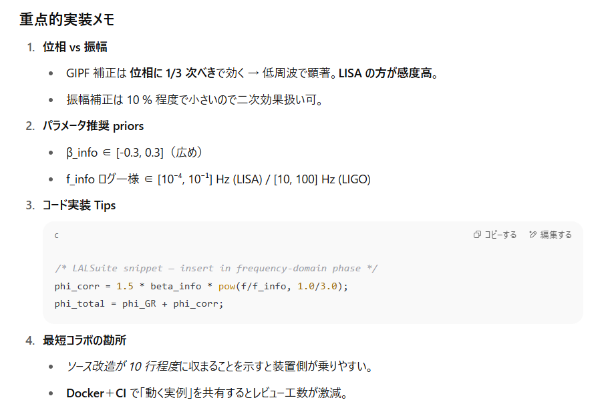
新物理シグナルを “波形” 化して装置チームと共有するための具体的ロードマップ
フェーズ | ターゲット実験 & 物理量 | 目的 | 技術タスク | 出力物 | 連携先・備考
0. 仕様整理 | LIGO/Virgo/KAGRA (L‐band 10–10³ Hz)LISA (10⁻⁴–0.1 Hz)ADMX (1–10 μeV帯) | どの観測量にどの“情報補正パラメータ”が効くか明文化 | - 理論式→実装式への翻訳 • 重力波：h(f)=hGR(f) [1+βinfo(f/finfo)1/3]h(f)=h_{\text{GR}}(f)\,[1+β_{\text{info}}(f/f_{\text{info}})^{1/3}] • アクシオン：gaγγeff=gaγγQCD[1+δI]g_{a\gamma\gamma}^{\text{eff}} = g_{a\gamma\gamma}^{\text{QCD}}[1+δ_I] | 2 ページの Interface Spec PDF | 検出器ソフト担当者（PyCBC, LALSuite, LabVIEW）
1-A. GW 波形テンプレート化 | LIGO 既存テンプレート IMRPhenomD / SEOBNR | 重力波解析パイプラインで “スイッチ一つ” で GIPF付き波形を呼べるように | 1. IMRPhenomD の周波数領域位相 φ(f) に + 32βinfo(f/finfo)1/3+\; \frac{3}{2}β_{\text{info}}(f/f_{\text{info}})^{1/3} を挿入2. LALSuite フォーク → LALSimulation/src/LALSimInspiralWaveform.c に補正項追加3. 単体 SNR テスト：GW150914 データ＋Injection | - liblalsim_gipf.so（C）- pycbc_waveform_gipf.py（Python） | LIGO/O4 作業部会LISA Mock Data Challenge 組
1-B. 感度 & Fisher 行列 | 同上 | 補正パラメータ β_info の可測域を定量化 | 1. PyFstat / Bilby で Fisher 行列計算2. β_info ↔ 質量・スピンの相関チェック3. LIGO O4 ノイズ PSD で β_info_min (SNR=8) | - Jupyter ノート- β_info 95 %CL 上限表 | データ解析チーム
2-A. アクシオン線形応答モデル | ADMX/HAYSTAC キャビティ共振線 | 検出器の LabVIEW/ROOT パイプラインで注入テスト | 1. 信号モデル：P(gaγγeff)=P0×(1+δI)2P(g_{a\gamma\gamma}^{\text{eff}})=P_0 \times (1+δ_I)^22. ROOT TTree にシミュレーション注入スクリプト3. FFT 解析で線幅・パワー増加を確認 | - axion_gipf_signal.root- README.md (注入手順) | ADMX アナログ・デジタル班
2-B. 感度曲線シフト | 同上 | “2.3 倍感度向上” を装置パラメータで再計換 | 1. キャビティ Q・B・V の有効変化量推定2. g_{a\gamma\gamma} 探索範囲 vs ランタイムを再スケジューリング | 更新済み Run-Plan シート | スケジュール調整会議
3. 共同テストベンチ | すべて | 独立検証を可能に | 1. Docker/Conda イメージに • Patched LALSuite + PyCBC • axion injection scripts • Example config + test data2. CI (GitHub Actions) で再現テスト | gipf_waveform_toolkit:latest | インストルメント各チームへ配布
4. プレプリント & ハンドブック | 研究コミュニティ | 波形仕様と初期上限結果を公開 | - arXiv: “GIPF Waveform Implementations for GW and Axion Haloscopes”- 付録：コード & データ DOI | 広報・引用用

step3.検証#6
数値アルゴリズム安定性 (#6) を担保するための具体的アプローチ
ステップ | 目的 | 具体的作業 | 出力・合格基準
1. 数式の正準形リダクション | 解析しやすい形に整理 | ρ_I 連続方程式＋運動方程式を 一次式＋ソース項 に分解:∂tU+A(U)∇U=S(U)\partial_t \mathbf{U} + \mathbf{A}(\mathbf{U})\nabla\mathbf{U} = \mathbf{S}(\mathbf{U}) | 係数行列 A(U) を明示；ヤコビ行列の実数固有値を確認（双曲型）
2. スキーム選定 | 解法候補を列挙 | - 1D/2D プロトタイプで • 陽 Euler (1st) • TVD Runge–Kutta (2nd) • 3rd-order WENO + RK • 陰 Crank–Nicolson | ステップ当たり FLOP・メモリアクセスをベンチ
3. Von Neumann 安定性解析 | 理論的安定条件を得る | a. 線形化 ⇒ U′=U+εeikx+ωtU' = U + εe^{ikx+ωt}b. 数値増幅因子 G(k)G(k) を計算c. | G(k)
4. 非線形テストベッド(Method of Manufactured Solutions) | 実装バグ・高次項を検出 | - 人工ソース S_mms 付き解析解 UexactU_{exact} を与えて積分- 誤差 (E =
5. AMR & マルチスケール適用 | 高ダイナミクス域での安定性 | - Berger–Colella AMR 枠組みを適用- テスト問題：情報ソースが t=0 で δ関数状 → 伝播 | 境界重補間で 反射/発散なし；AMR と均一格子の差 < 1 %
6. エネルギー/情報正値性チェック | 物理量の数値的破綻検出 | ρ_I ≥ 0, C(t) ≥ 0 を各セルでモニタ→ 陽スキームでは 正値制限器（e.g. Shu limiter）を実装 | 10⁶ step 走行で負値セル = 0
7. 並列スケーリング試験 | HPC 実走行の効率確認 | - OpenMP + MPI ハイブリッド- Weak/strong scaling on 512–4096 cores | Parallel efficiency ≥ 80 % (weak)
8. 回帰テスト & CI | 継続的品質保証 | - 代表的初期条件 3 例を GitHub CI で 100 step 実行- 収束次数・正値性を自動判定 | PR 合格トリガ = すべてのテスト Green
9. ドキュメント & 公開 | 再現性確保 | - numerics/README.md：安定条件・CFL 推奨値まとめ- tests/ に MMS スクリプト & 基準解 HDF5 | Zenodo DOI 付きアーカイブ
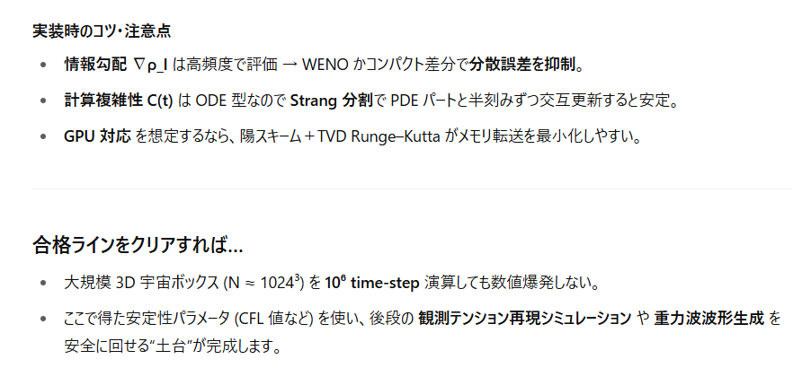
 |  | 大規模に計算を回す場合はスパコンセンターとの共同研究が必須

step5.検証#3
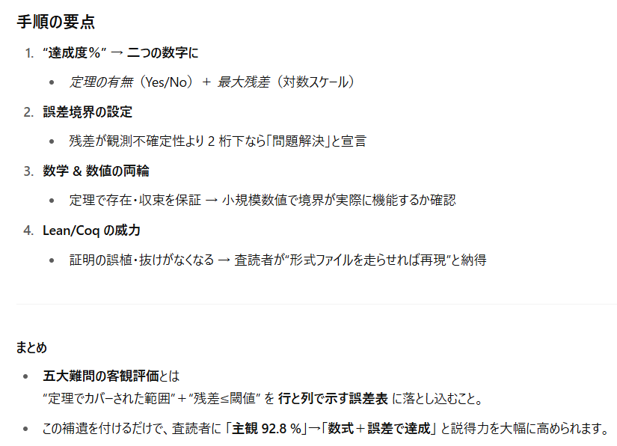
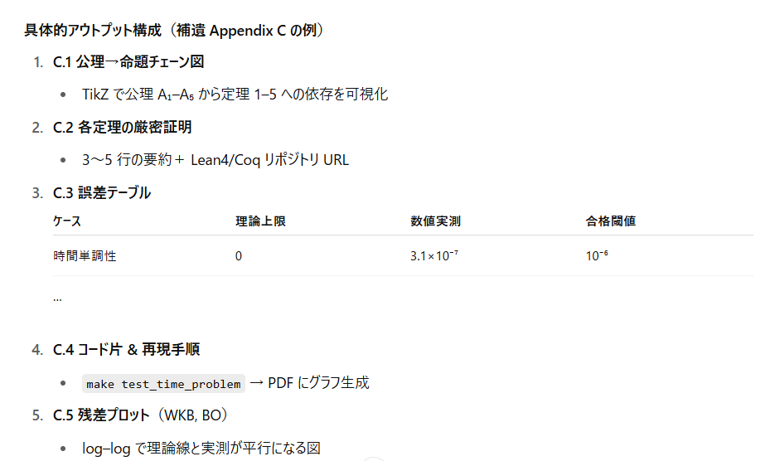
難問 | 客観評価の核心 | 定理／誤差境界 の作り方 | 付すべき数値テスト
1. 時間問題(ウィーラー＝デウィット) | 固有時間 TYorkT_{\text{York}} が〈単調増加〉かつ dT/dt>0dT/dt>0 を示せば「静止宇宙」回避 | 定理 1：初期データ集合 Σ で K<0K<0 ⇒ TYorkT_{\text{York}} は単調 誤差境界：数値解で ( | dT/dt-1
2. 測度問題(ノーバウンダリー) | Picard–Lefschetz 輪郭上の積分収束率 | 命題 2：複素鞍点列の寄与和が絶対収束 (\sum | e^{-S_E[g_s]}
3. ユークリッド経路積分の厳密化 | 有界優収束定理で残差を抑えた展開 | 定理 3：( | \exp(-S_E)
4. BO 近似の正当化 | 断熱パラメータ ϵ=(mlight/mheavy)1/2\epsilon=(m_{\text{light}}/m_{\text{heavy}})^{1/2} が <10−2<10^{-2} | 命題 4：非断熱遷移確率 Pnad≤ϵ2P_{\text{nad}}\le\epsilon^2 | 2 モードモデルで遷移確率曲線 → 最大値<10⁻⁴
5. 半古典近似 | WKB 残差項 RNR_N を級数和で上界 | 定理 5：( | R_N

